Homework 10
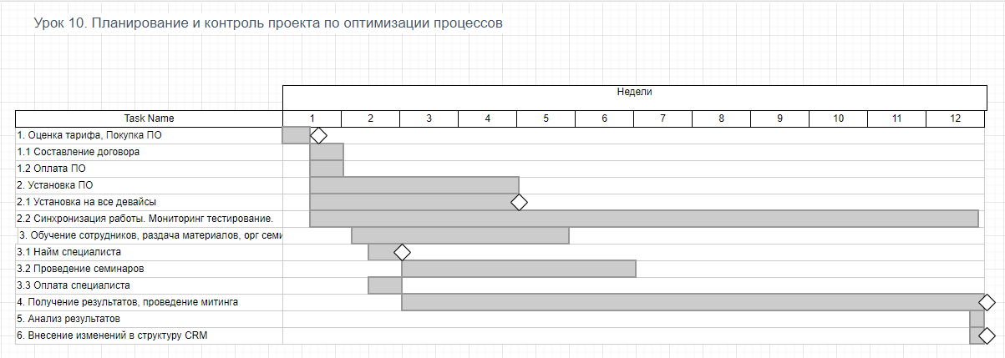
Внедрения CRM системы (например Bitrix24)

1. Оценка по SMART
2. Состав команды
3. Разбить работу на блоки
4. определить последовательности работ
5. Отценить время

1. Оценка по SMART
 | S | M | A | R | T
 | Внедрить CRM в организацию и обучить сотрудников. Для обучения использовать курсы нанятого эксперта и бесплатные материалы. Выгода от внедрения CRM: организация более сложных проектов, структурирование и оценка текущей работы. Срок на внедрение 3 месяца. | Мера достижения: Получение статистики по существующим проктам и расчёт KPI | Цель явно достижима, особенно с приглащённым экспертом. | Преспективы грамотной и современной работы, открывают новые рынки и оптимизацию существующей работы. | 3 месяца кажется достаточным чтобы получить первые результаты работы в CRM

2. Состав команды
 | Сотрудник | Задачи
 | Руководитель внедрения | Следить за сроками внедрения, отчитаться о результатах
 | Бухгалтерия | Составление договора и оплата ПО и нанятого эксперта
 | Сис админ | Установка ПО, синхронизация
 | Нанятый эксперт | Проведения обучающих семинаров

3. Разбить работу на блоки
4. Определить последовательности работ
 | 1. Оценка тарифа, Покупка ПО
 | 1.1 Составление договора
 | 1.2 Оплата ПО
 | 2. Установка ПО
 | 2.1 Установка на все девайсы
 | 2.2 Синхронизация работы
 | 3. Обучение сотрудников
 | 3.1 Найм специалиста
 | 3.2 Проведение семинаров
 | 3.3 Оплата специалиста
 | 4. Получение результатов
 | 5. Анализ результатов
 | 6. Внесение изменений в структуру CRM

5. Отценить время
 | Пункт | Время
 | 1 | 1 дн
 | 2 | 4 дн
 | 3 | 30 дн
 | 4 | 60 дн
 | 5 | 1 дн
 | 6 | 1 дн

